bolting cloth
Плетеная сетка для вибрационного грохота используется в сланцевых шейкерах для фильтрации и отделения бурового шлама от бурового раствора в нефтяной промышленности.
Проволочная сетка была изготовлена в соответствии с техническими требованиями стандарта ISO 9044.
Материалы, из которых изготовлена проволока для сетки, соответствуют требованиям ASTM A580.
Меш No. | Диаметр проволоки |  | Размер ячейки |  | Открытая площадка | Максимальная ширина рулона
 | inch | mm | inch | mm | % | mm
16×16 | 0.009 | 0.229 | 0.0535 | 1.36 | 73.3 | 1600
18×18 | 0.009 | 0.229 | 0.0466 | 1.18 | 70.1 | 1600
24×24 | 0.0075 | 0.191 | 0.0342 | 0.869 | 67.2 | 1600
28×28 | 0.0075 | 0.191 | 0.0282 | 0.716 | 62.3 | 1600
30×30 | 0.0065 | 0.165 | 0.0268 | 0.681 | 64.8 | 1600
36×36 | 0.0065 | 0.165 | 0.0213 | 0.541 | 58.7 | 1600
40×40 | 0.0065 | 0.165 | 0.0185 | 0.47 | 54.8 | 1600
50×50 | 0.0055 | 0.127 | 0.0145 | 0.368 | 55.3 | 1600
60×60 | 0.0045 | 0.114 | 0.0122 | 0.31 | 53.5 | 1600
70×70 | 0.0037 | 0.094 | 0.0106 | 0.269 | 54.9 | 1600
76×76 | 0.0037 | 0.094 | 0.0095 | 0.241 | 51.8 | 1600
80×80 | 0.0037 | 0.094 | 0.0088 | 0.224 | 49.6 | 1600
90×90 | 0.0035 | 0.089 | 0.0076 | 0.193 | 46.8 | 1600
94×94 | 0.0035 | 0.089 | 0.0071 | 0.18 | 44.8 | 1600
105×105 | 0.003 | 0.076 | 0.0065 | 0.165 | 46.9 | 1600
120×120 | 0.0025 | 0.064 | 0.0058 | 0.147 | 48.5 | 1600
130×130 | 0.0017 | 0.043 | 0.0059 | 0.152 | 60.8 | 1600
160×160 | 0.0014 | 0.036 | 0.0048 | 0.123 | 59.8 | 1600
180×180 | 0.0012 | 0.03 | 0.0028 | 0.205 | 76.1 | 1600
200×200 | 0.0016 | 0.04 | 0.0034 | 0.0864 | 46.7 | 1600
230×230 | 0.0014 | 0.0356 | 0.0029 | 0.0737 | 45.5 | 1600
250×250 | 0.0012 | 0.03 | 0.0028 | 0.0716 | 49.7 | 1600
325×325 | 0.0012 | 0.03 | 0.0028 | 0.048 | 37.9 | 1600
400×400 | 0.0009 | 0.022 | 0.0016 | 0.0415 | 42.7 | 1600
Продолговатая сетка
Меш No. | Диаметр проволоки |  | Ширина рулона |  | Длина рулона
 | inch | mm | inch | mm | foot | mt
76x46 | 0.0031 | 0.080 | 48.0 | 1220 | 100.0 | 30.5
59x115 | 0.0026 | 0.066 | 50.0 | 1270 | 100.0 | 30.5
60x40 | 0.0039 | 0.100 | 48.0 | 1220 | 100.0 | 30.5
69x140 | 0.0022 | 0.056 | 50.0 | 1270 | 100.0 | 30.5
84x170 | 0.0019 | 0.048 | 50.0 | 1270 | 100.0 | 30.5
95x196 | 0.0016 | 0.041 | 50.0 | 1270 | 100.0 | 30.5
100x60 | 0.0024 | 0.060 | 48.0 | 1220 | 100.0 | 30.5
108x229 | 0.0014 | 0.036 | 50.0 | 1270 | 100.0 | 30.5
140x90 | 0.0020 | 0.050 | 48.0 | 1220 | 100.0 | 30.5
120x76 | 0.0024 | 0.060 | 48.0 | 1220 | 100.0 | 30.5
160x90 | 0.0024 | 0.060 | 48.0 | 1220 | 100.0 | 30.5
180x100 | 0.0020 | 0.050 | 48.0 | 1220 | 100.0 | 30.5
200x100 | 0.0020 | 0.050 | 48.0 | 1220 | 100.0 | 30.5
220x110 | 0.0016 | 0.040 | 48.0 | 1220 | 100.0 | 30.5
230x110 | 0.0016 | 0.040 | 48.0 | 1220 | 100.0 | 30.5
Меш No. | Диаметр проволоки |  | Ширина рулона |  | Длина рулона
 | inch | mm | inch | mm | foot | mt
240x150 | 0.0014 | 0.035 | 48.0 | 1220 | 100.0 | 30.5
260x130 | 0.0016 | 0.040 | 48.0 | 1220 | 100.0 | 30.5
280x180 | 0.0014 | 0.035 | 48.0 | 1220 | 100.0 | 30.5
325x184 | 0.0012 | 0.030 | 48.0 | 1220 | 100.0 | 30.5
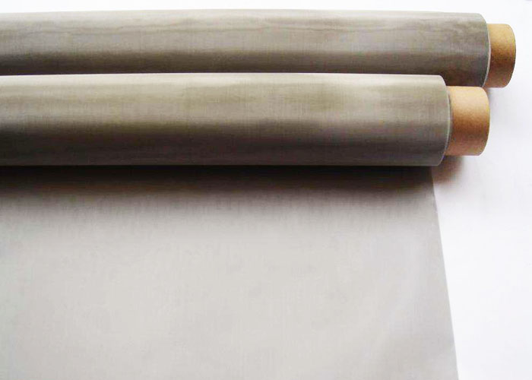
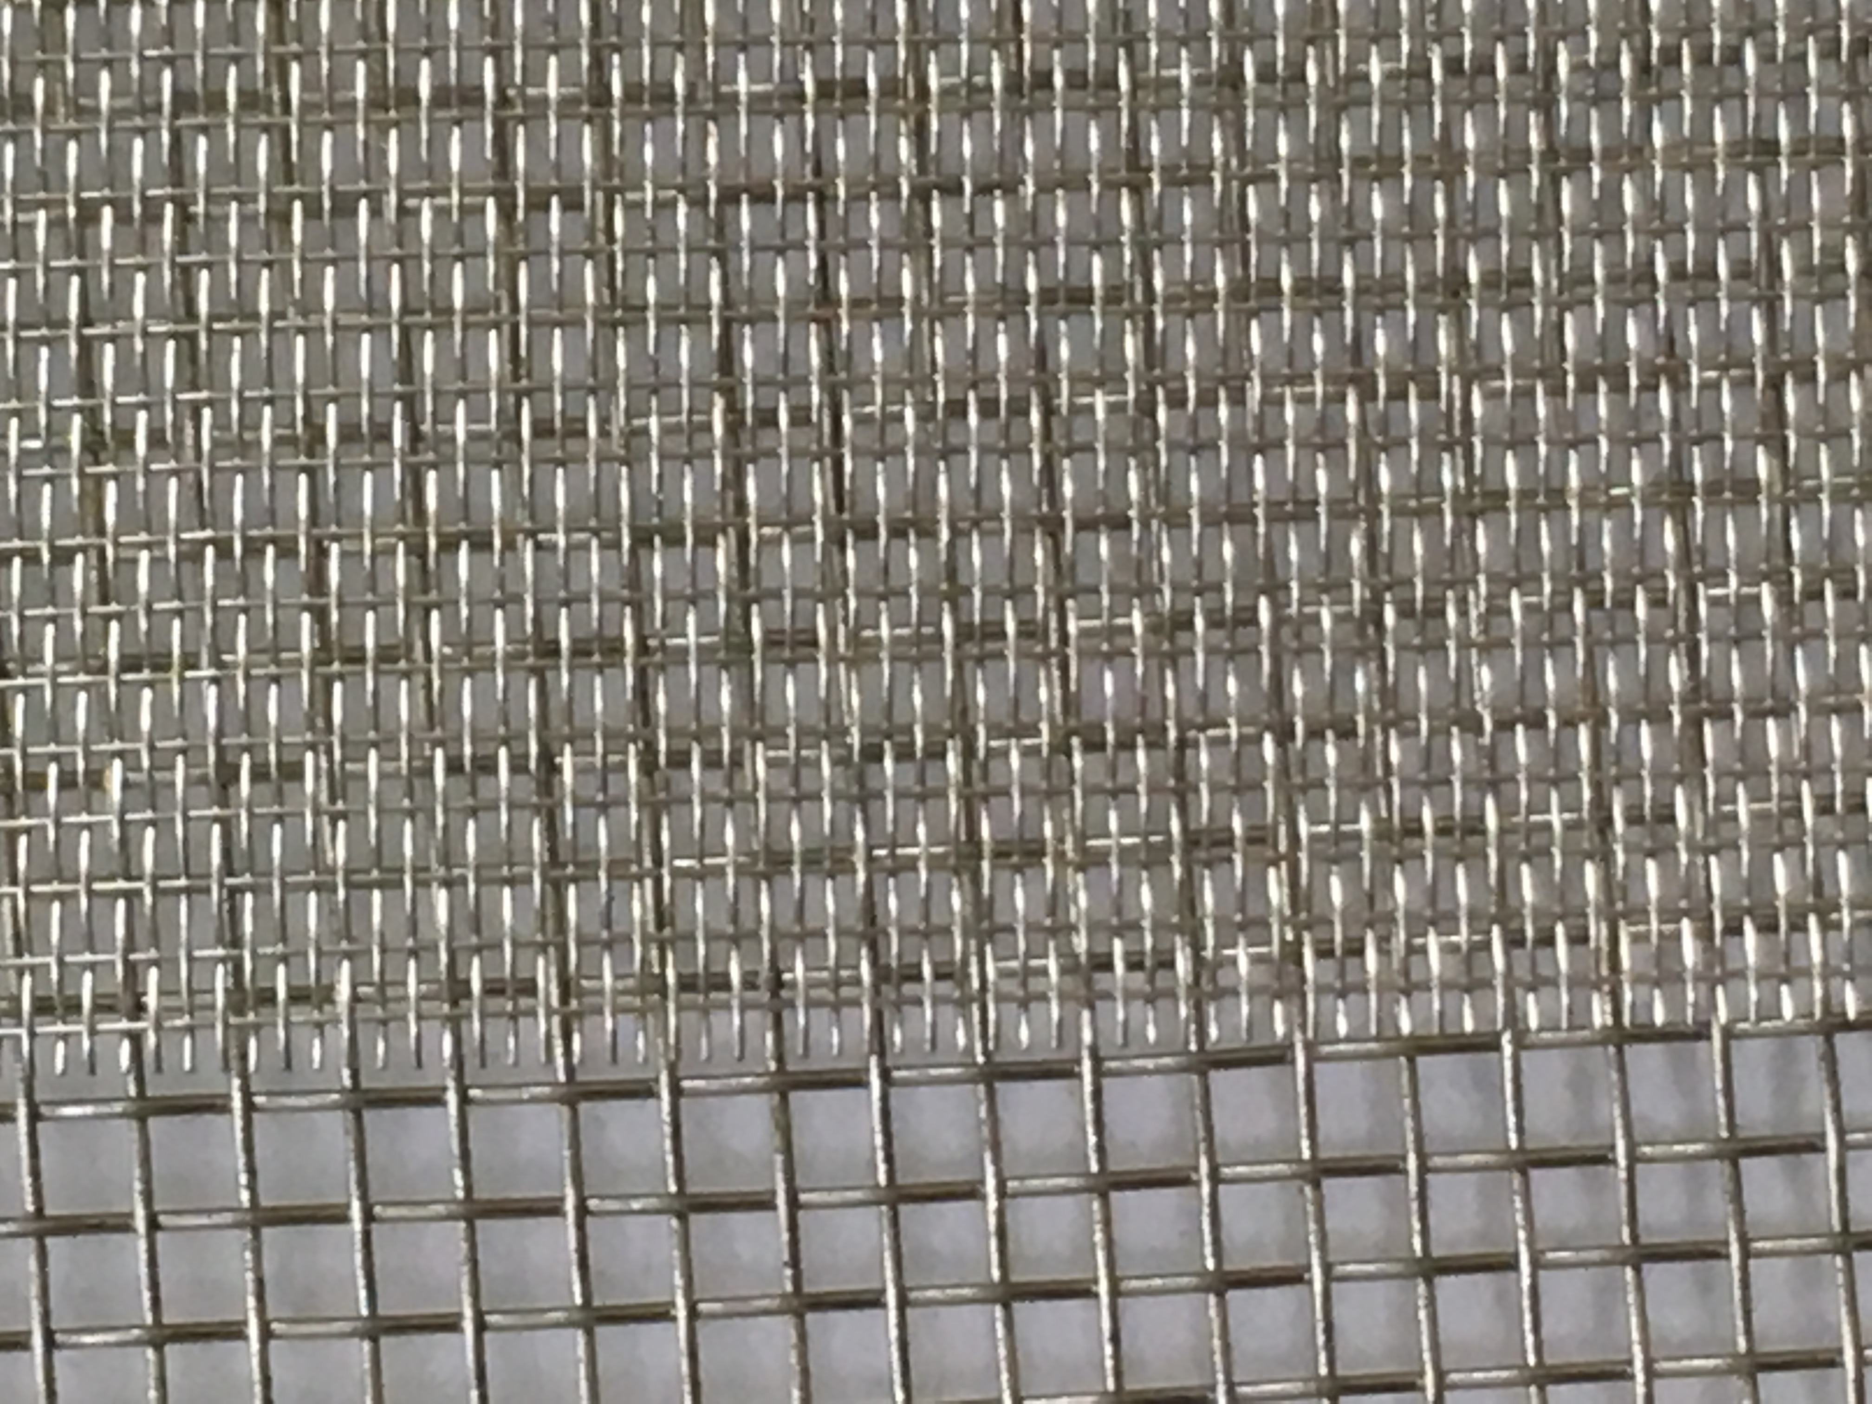
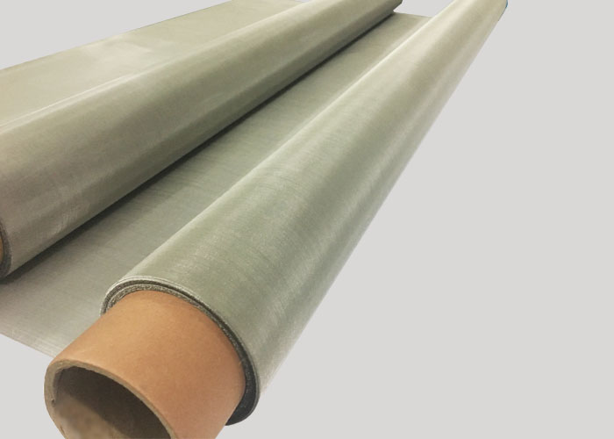

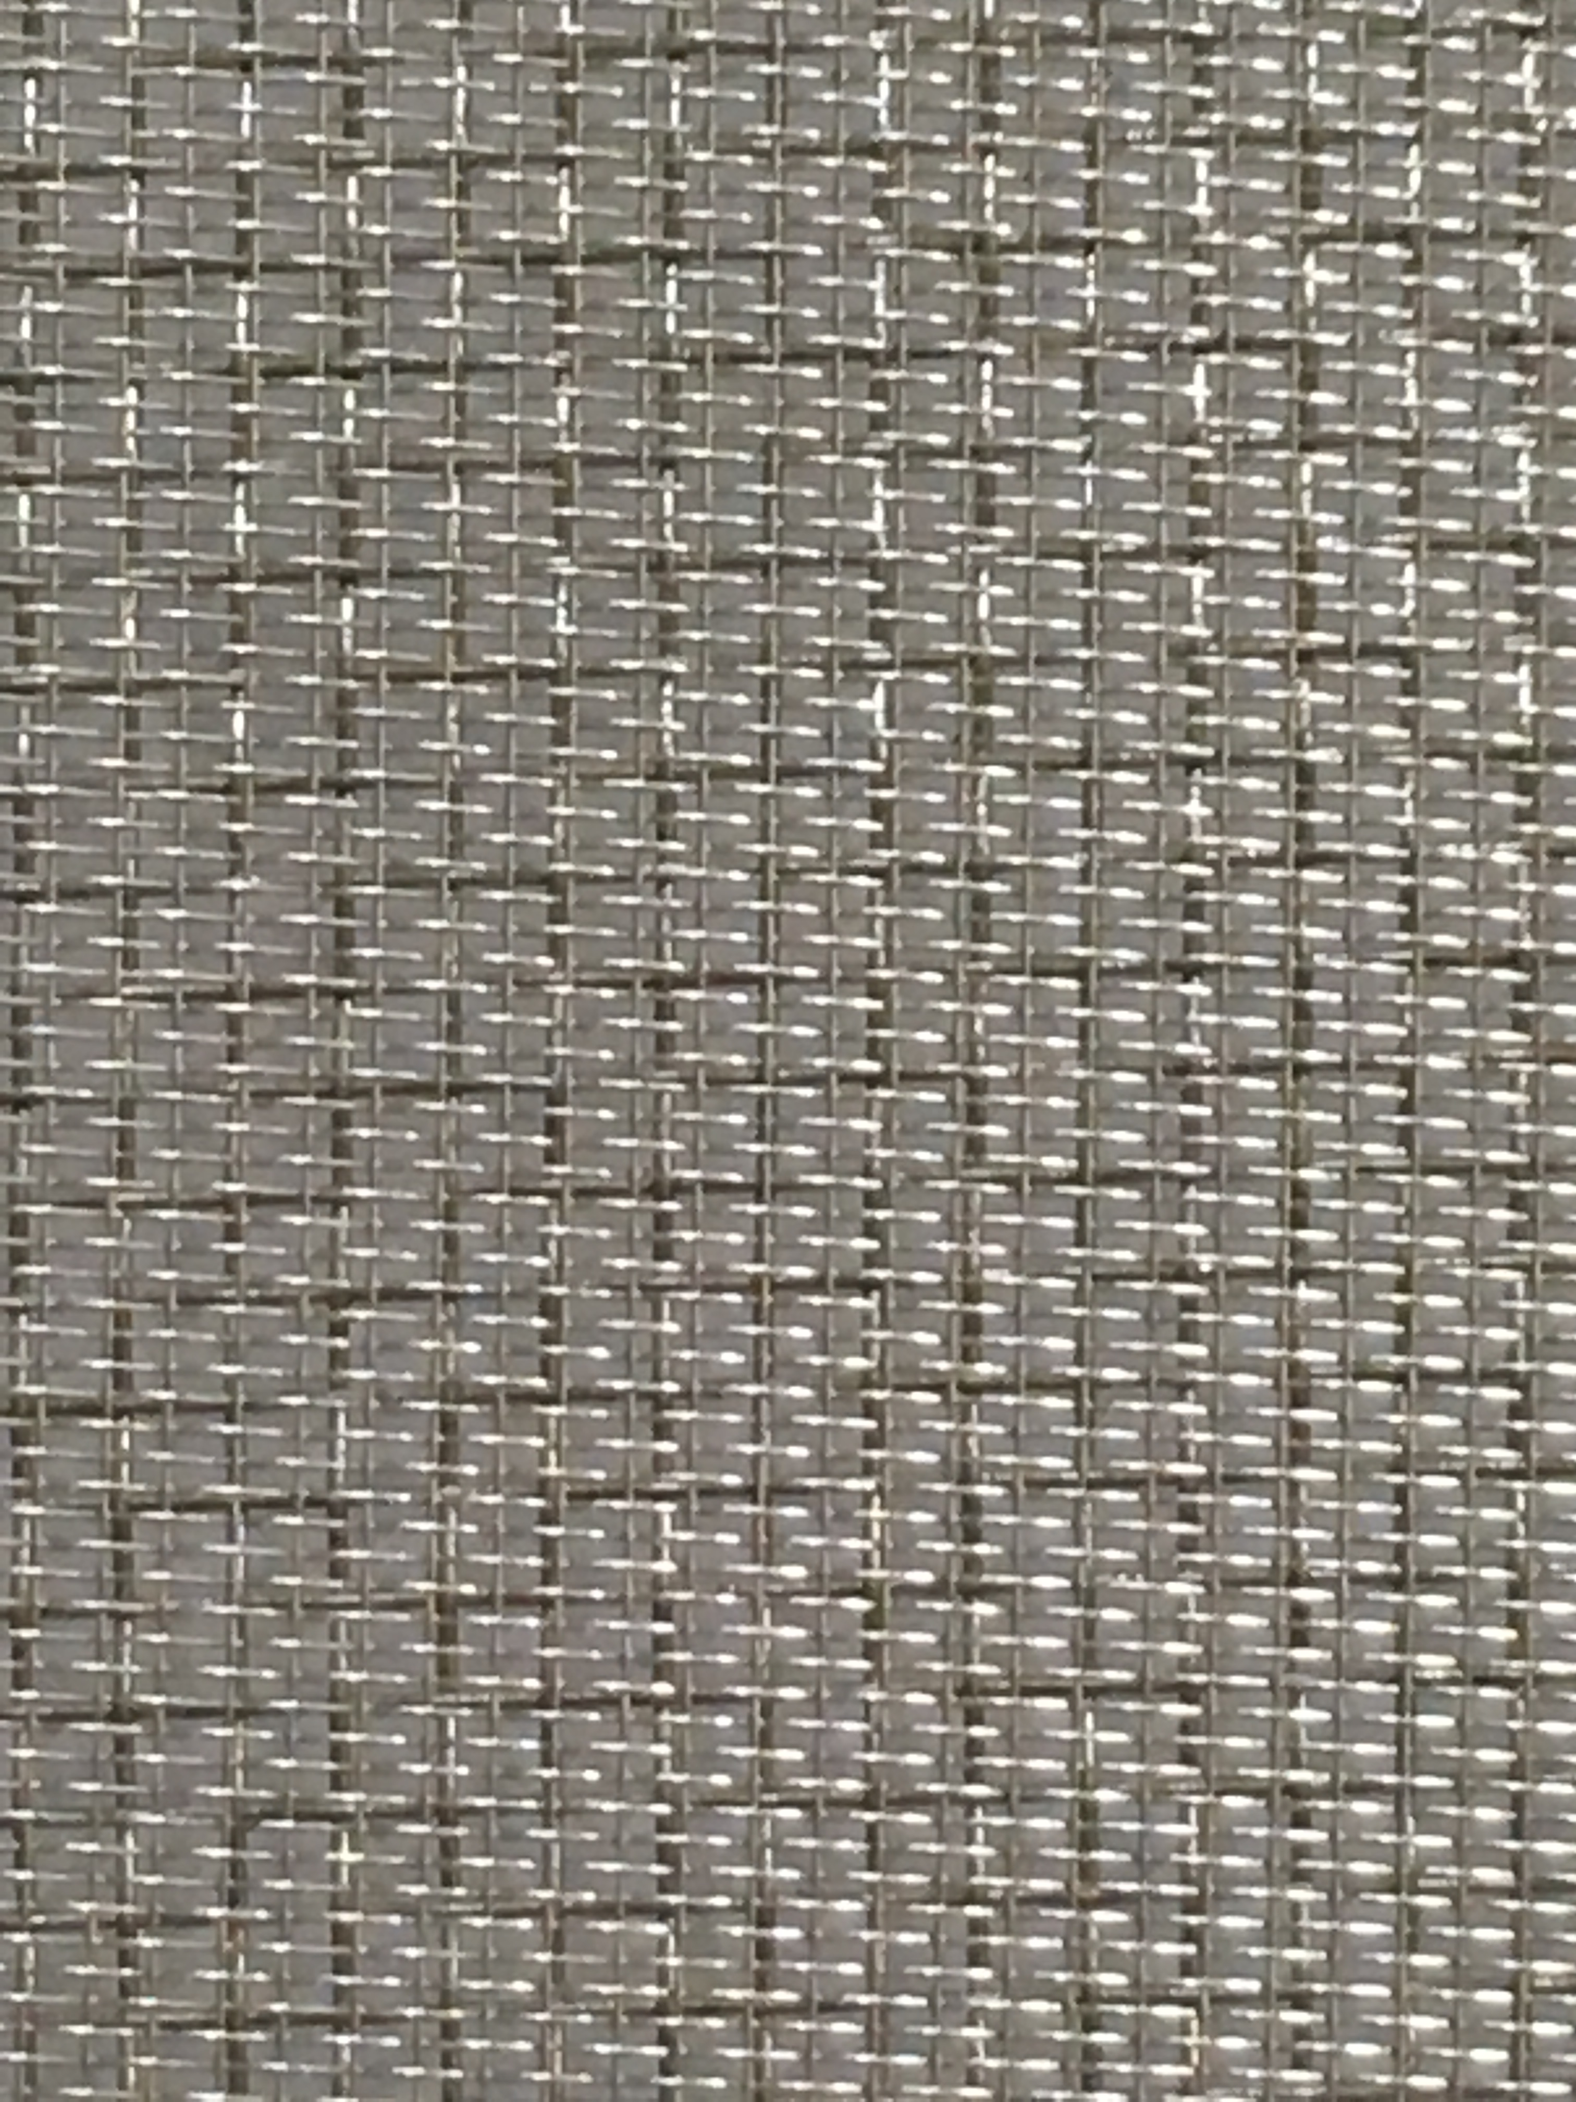
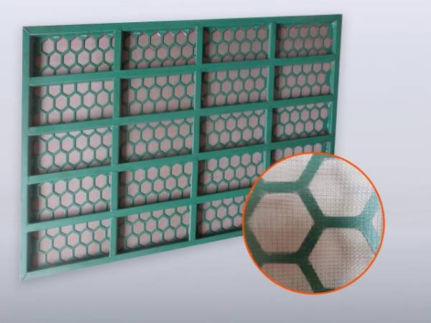
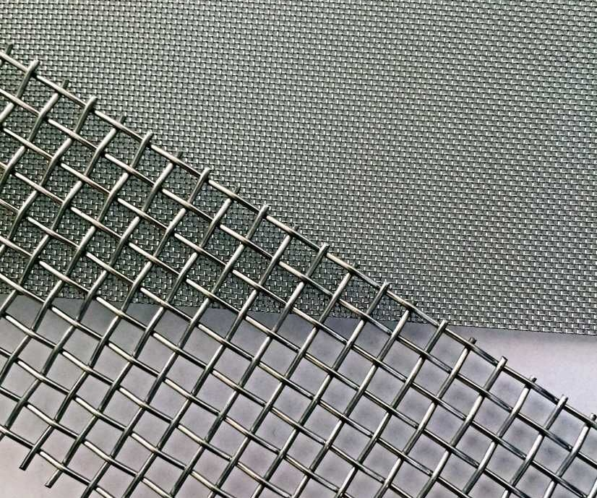

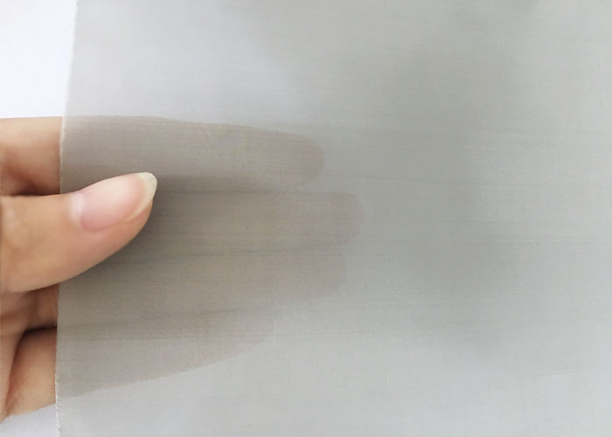
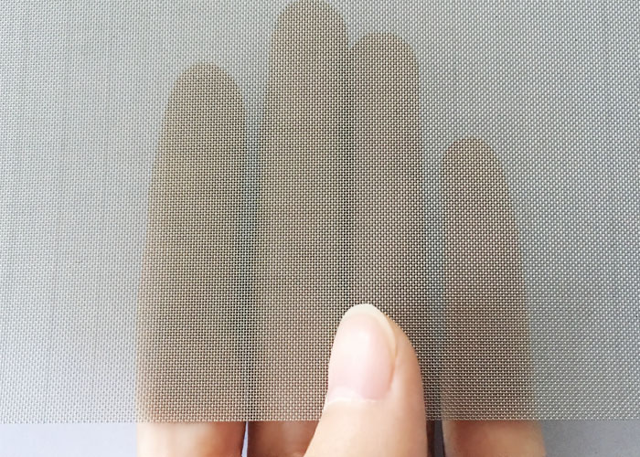
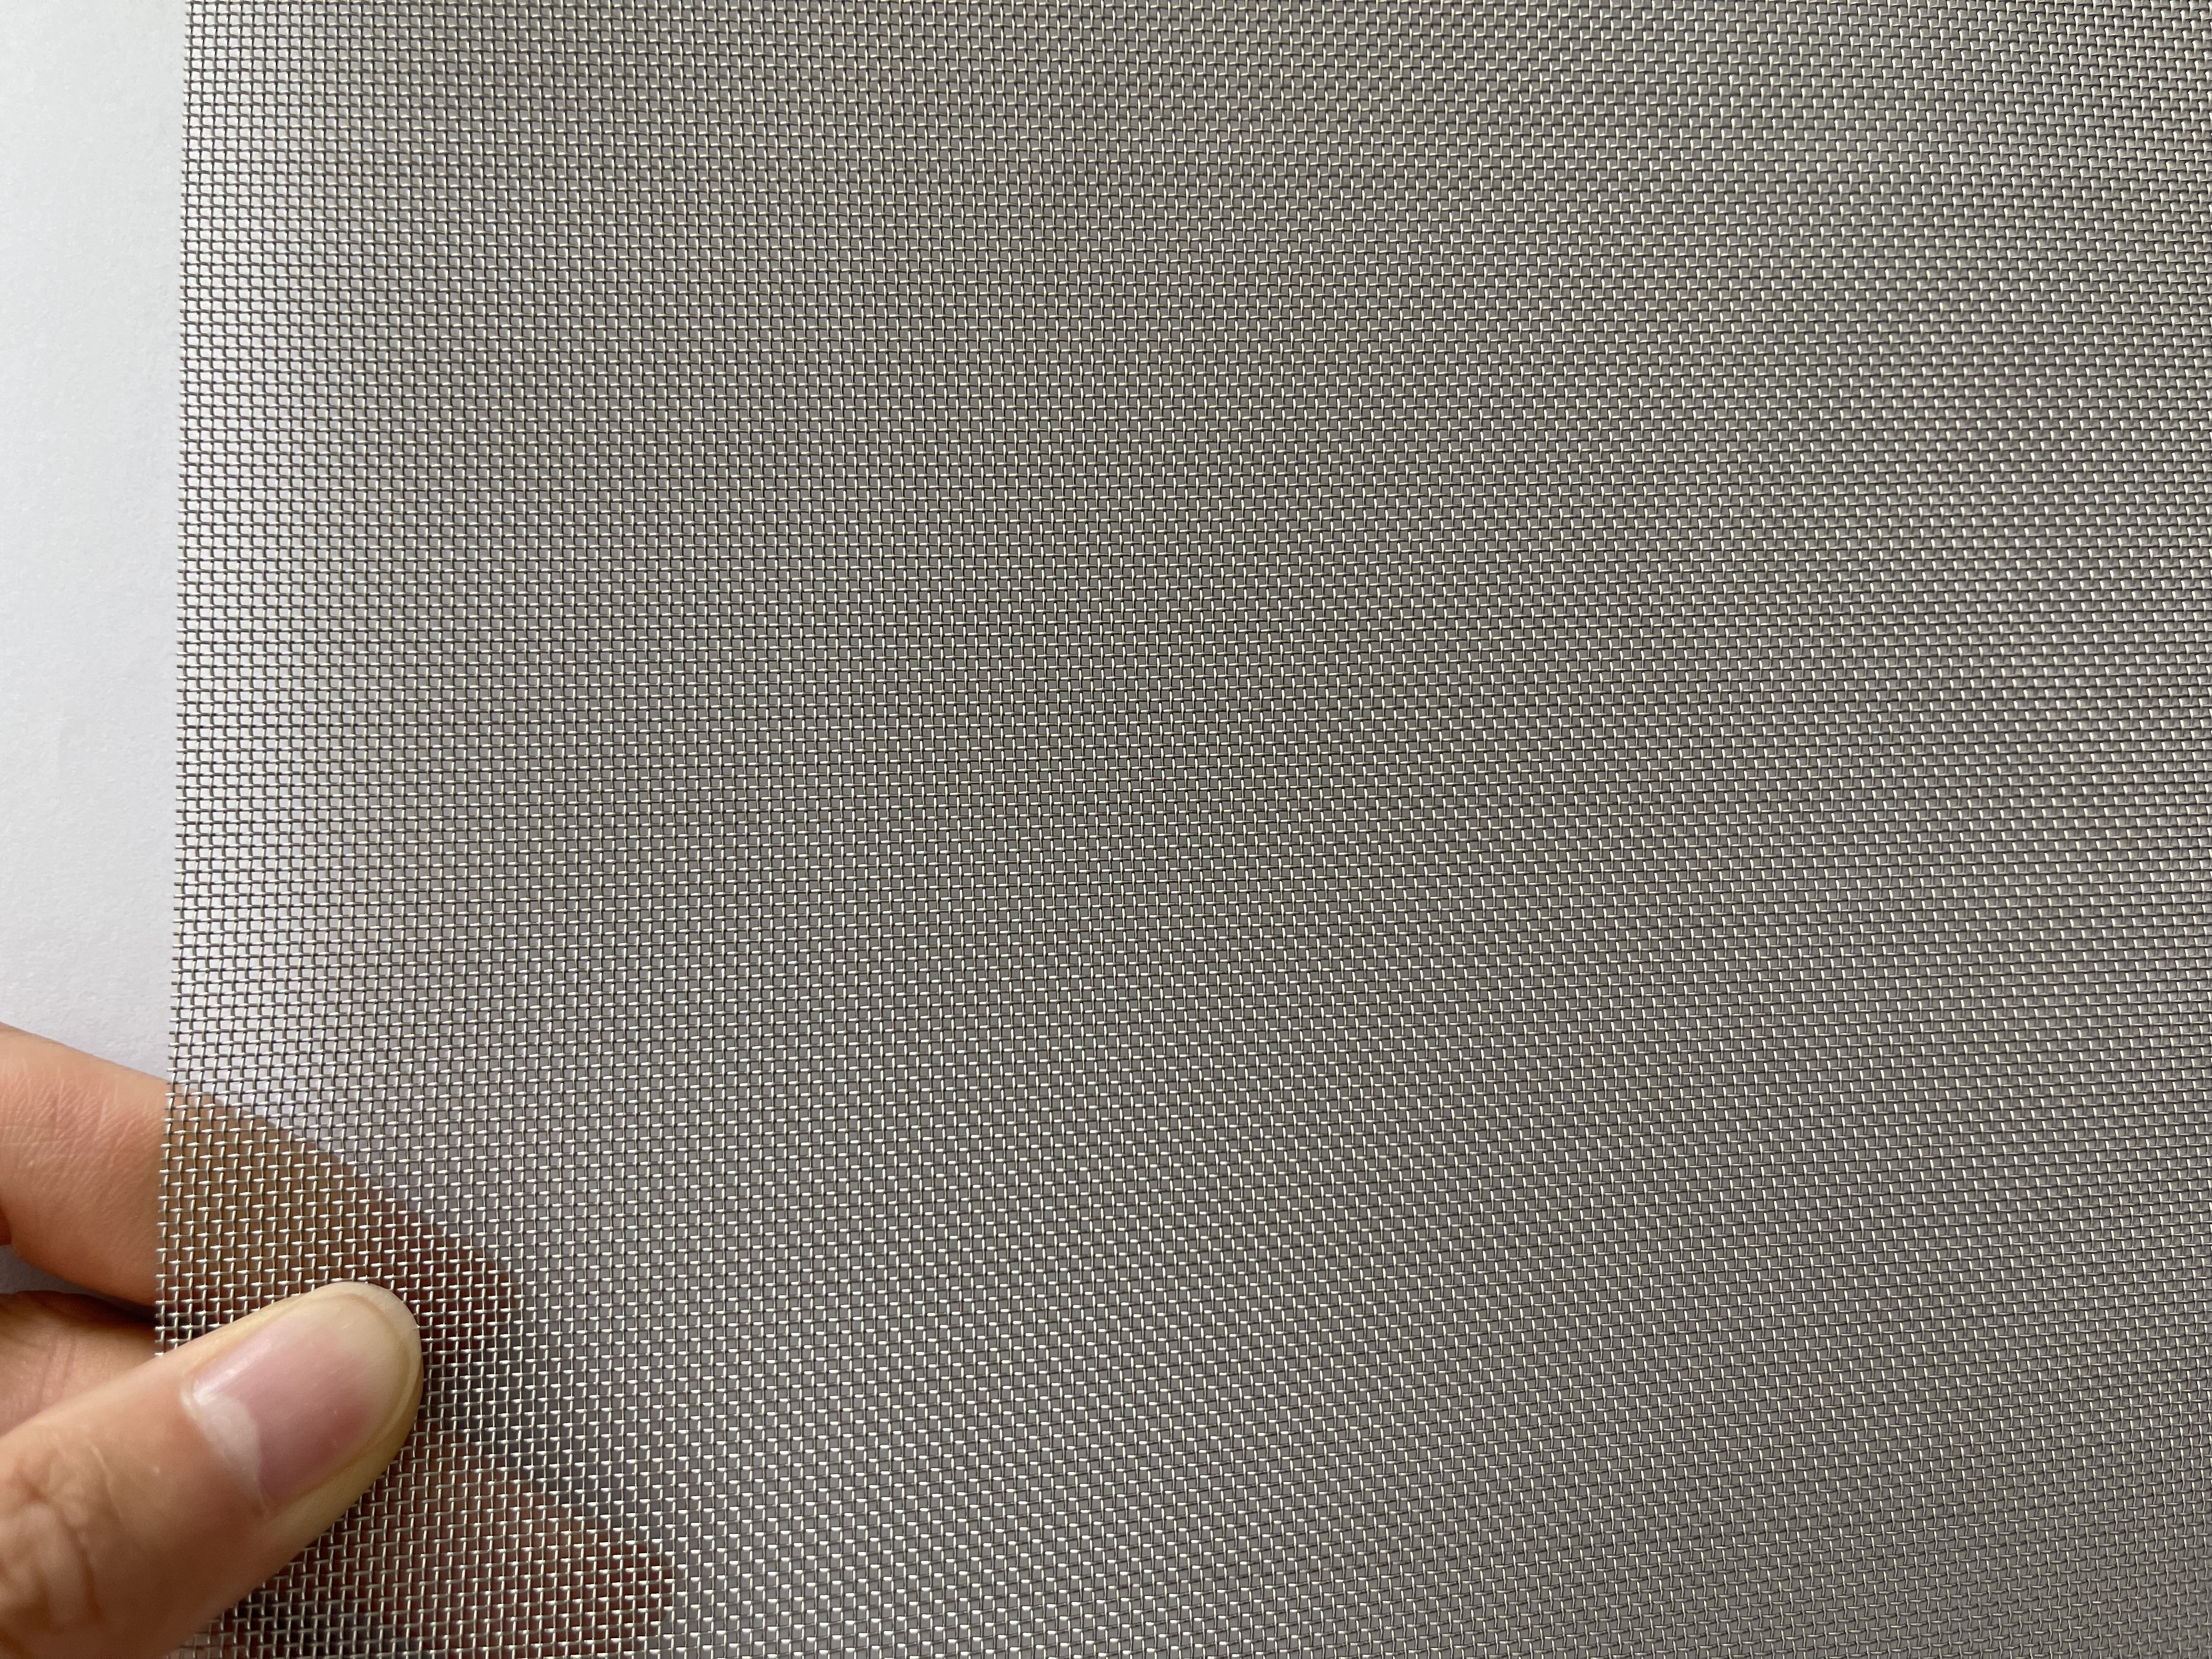




Если у вас есть какие-либо интересы, пожалуйста, не стесняйтесь обращаться к нам!
Dashang Wire Mesh
Электронная почта: sales@dashangmesh.com
Телефон/факс: 0086 318 7563319/7521333
Телефон: 0086 18632807688
Промышленное решение для плетения проволочной сетки!

